1GD-FR-0020
 |  |  |  |  |  |  | PROCESO DE GESTIÓN DOCUMENTAL |  |  |  |  |  |  |  |  | POLICÍA NACIONAL
Código:1GD-FR-0020
Fecha: 04/07/2018 |  |  |  |  |  |  | DIAGNÓSTICO INTEGRAL PARA LOS ARCHIVOS DE LA POLICÍA NACIONAL
Versión: 0

CIUDAD: SOLEDAD ATLANTICO |  |  |  |  |  |  |  |  |  | FECHA ELABORACIÓN DEL DIAGNÓSTICO |  |  |  |  |  |  | 20 |  | NOVIEMBRE |  |  | 2021
RESPONSABLE DEL DILIGENCIAMIENTO: INTENDENTE DAVID ADALBERTO LORA ALVIS
A. IDENTIFICACIÓN
CÓDIGO Y NOMBRE DE LA UNIDAD: 3.8.8.5 DEPARTAMENTO DE POLICIA ATLANTICO
FECHA DE CREACIÓN DE LA UNIDAD: 13 DE FEBRERO 1936 |  |  |  |  |  |  |  |  |  | ACTO ADMINISTRATIVO DE CREACIÓN DE LA UNIDAD: DECRETO 262 1936
DIRECCIÓN DE LA UNIDAD: CALLE 81 14-33 BARRIO LOS ALMENDROS SEGUNDA ETAPA |  |  |  |  |  |  |  |  |  | ACTO ADMINISTRATIVO VIGENTE DE LA UNIDAD: RESOLICION 02857 DEL 29 DE JULIO 2013 RESOLUCIÓN 05571 DEL 31/12/2014 RESOLUCIÓN 08276 DEL 27/12/2016
CORREO ELECTRÓNICO DE LA UNIDAD: deata.coman@policia.gov.co |  |  |  |  |  |  |  |  |  | TELÉFONO: 3206747 EXT 56301 |  |  |  |  |  |  |  | IP: 3206747 EXT 56301
A.1 DIRECTOR, COMANDANTE O JEFE DE LA UNIDAD:
NOMBRE: |  |  | CARLOS ALFREDO CURREA BARRERA
GRADO: |  |  | CORONEL
CARGO: |  |  | COMANDANTE DE DEPARTAMENTO
TIEMPO EN EL CARGO: |  |  |  | 5 mes y 25 dias
A.2 ADMINISTRACIÓN DEL ARCHIVO
Jefe Grupo de Gestión Documental
NOMBRES Y APELLIDOS: DAVID ADALBERTO LORA ALVIS |  |  |  |  |  |  |  |  |  | CAPACITACIÓN O CURSOS EN GESTIÓN DOCUMENTAL Y ARCHIVÍSTICA
GRADO: INTENDENTE |  |  |  |  |  |  |  |  |  | 1 | CURSO ADMINISTRACION DOCUMENTAL EN EL ENTORNO LABORAL
CARGO: JEFE DE GESTION DOUCMENTAL |  |  |  |  |  |  |  |  |  | 2 | FUNDAMENTO EN DERECHOS HUMANO Y DERECHO INTERNANCIONAL HUMANITARIO
TIEMPO EN EL PROCESO DE GESTIÓN DOCUMENTAL (Años, Meses, Días) |  |  |  |  |  |  |  |  |  | 3
TIEMPO EN LA INSTITUCIÓN (Años, Meses, Días) |  |  |  |  |  |  |  |  |  | 4
CORREO INSTITUCIONAL : |  |  |  |  |  |  |  |  |  | 5
No. CELULAR |  |  |  |  |  |  |  |  |  | 6
No IP DE LA OFICINA Y/O GRUPO 3206747 ext 56331 |  |  |  |  |  |  |  |  |  | 7
CONDICIÓN MÉDICO LABORAL |  |  |  |  |  |  |  |  |  | 8
Funciones del Jefe Grupo de Gestión Documental
1 | Revisar los parámetros establecidos en gestión documental con el fin de garantizar los niveles de seguridad y confidencialidad de la información.
2 | Llevar el control de la entrada y salida de documentos que se encuentren bajo su responsabilidad siguiendo los procedimientos establecidos con el fin de prevenir la pérdida de información.
3 | Revisar los conceptos técnicos sobre gestión documental emitidos por el grupo con el fin de que cumplan con las directrices de la Institución y estatal.
4 | Brindar la información que corresponda de acuerdo a la naturaleza del cargo, a quien la requiera, siguiendo los lineamientos de la normativa establecida.
5 | Implementar el sistema de gestión integral de acuerdo con los lineamientos institucionales, efectuando mejora continua en los procesos que lo requieran.
6 | Realizar las actividades establecidas en la gestión documental, aplicando la normativa vigente.
7 | Guardar la reserva y confidencialidad de los documentos e información que sea de su conocimiento dentro del cumplimiento de sus funciones.
Responsable Archivo Central
NOMBRES Y APELLIDOS: En el momento no se cuenta con personal |  |  |  |  |  |  |  |  |  | CAPACITACIÓN O CURSOS EN GESTIÓN DOCUMENTAL Y ARCHIVÍSTICA
GRADO: |  |  |  |  |  |  |  |  |  | 1 | En el momento no se cuenta con personal
CARGO: |  |  |  |  |  |  |  |  |  | 2
TIEMPO EN EL PROCESO DE GESTIÓN DOCUMENTAL (Años, Meses, Días) |  |  |  |  |  |  |  |  |  | 3
TIEMPO EN LA INSTITUCIÓN (Años, Meses, Días) |  |  |  |  |  |  |  |  |  | 4
CORREO INSTITUCIONAL |  |  |  |  |  |  |  |  |  | 5
No. CELULAR |  |  |  |  |  |  |  |  |  | 6
No IP DE LA OFICINA Y/O GRUPO |  |  |  |  |  |  |  |  |  | 7
CONDICIÓN MÉDICO LABORAL |  |  |  |  |  |  |  |  |  | 8
Funciones del Responsable Archivo Central
1 | En el momento no se cuenta con personal
2
3
4
5
6
7
TALENTO HUMANO
GRADO | APELLIDOS Y NOMBRES |  |  |  |  | CÉDULA | CARGO ACTUAL | No. De Celular | TIEMPO DE SERVICIO EN LA UNIDAD |  |  | TIEMPO EN EL PROCESO DE GESTIÓN DOCUMENTAL |  |  | NIVEL ACADÉMICO |  |  |  |  | CONDICIÓN MÉDICO LABORAL
 |  |  |  |  |  |  |  |  | Años | Meses | Días | Años | Meses | Días
IT | DAVID ALBERTO LORA ALVIS |  |  |  |  |  | JEFE GESTION DOCUMENTAL |  |  |  |  |  |  |  | TECNICO |  |  |  |  | REUBICADO LABORALMENTE
PT | JAVIER JABITH POZUELO TORRES |  |  |  |  |  | AUXILIAR DE ARCHIVO |  |  |  |  |  |  |  | TECNICO |  |  |  |  |  |  | APTO
PT | BARRIOS DE LA ROSA EDER JOSE |  |  |  |  |  | RADICADOR |  |  |  |  |  |  |  | TECNICO |  |  |  |  | NO APTO

A.3 NIVEL Y TIPO DE ARCHIVO
NIVEL DE LA UNIDAD |  |  |  |  |  | Asesor |  | Control |  | Operativo |  |  |  | Administrativo |  |  |  |  | Docente
 |  |  |  |  |  |  |  |  |  | x
JURISDICCIÓN |  |  |  |  |  | Dirección |  |  | Oficina Asesora |  |  | Región |  | Metropolitana |  | Departamento |  |  | Escuela de Policía |  |  |  | Centro de Instrucción
 |  |  |  |  |  |  |  |  |  |  |  |  |  |  |  | x
MISIÓN DE LA UNIDAD |  |  |  |  |  | MISIÓN DEL DEPARTAMENTO DE POLICÍA ATLÁNTICO ESTÁ ENCAMINADA A CONTRIBUIR CON LA SATISFACCIÓN DE LAS NECESIDADES DE SEGURIDAD Y TRANQUILIDAD PUBLICAS MEDIANTE UN EFECTIVO SERVICIO FUNDAMENTADO EN LA PREVENCIÓN E INVESTIGACIÓN Y CONTROL DE DELITOS Y CONTRAVENCIONES COADYUVANDO A GARANTIZAR LAS CONDICIONES NECESARIAS PARA QUE LOS HABITANTES DENTRO DE LA JURISDICCIÓN DE LA UNIDADES, PUEDAN EJERCER SUS DERECHOS Y LIBERTADES PUBLICAS
SISTEMA DE ARCHIVO |  |  |  |  |  | Centralizado |  |  |  |  |  |  | Descentralizado
 |  |  |  |  |  | x
CLASES DE ARCHIVOS |  |  |  |  |  | Archivo de Gestión |  | Archivo de Central |  | Archivo Intermedio |  |  | Archivo Histórico |  |  | Número de Depósitos
 |  |  |  |  |  | x |  | x |  |  |  |  |  |  |  | 1
NUMERO DE DEPENDENCIAS |  |  |  |  |  | Operativas |  |  |  |  |  |  |  | Administrativas
 |  |  |  |  |  | 20 |  |  |  |  |  |  |  | 24
SERVICIOS QUE PRESTA |  |  |  |  |  | EL GRUPO DE GESTIÓN DOCUMENTAL - ARCHIVO CENTRAL PRESTA LOS SIGUIENTES SERVICIOS
 |  |  |  |  |  | 1 | Asesorías y Acompañamientos |  |  |  |  | Periodicidad |  | Semanal | amaensual |  | 3 | Origen |  | Interno
 |  |  |  |  |  | 2 | Prestamos y Consultas de Documentos |  |  |  |  |  |  | Mensual |  |  | 5 |  |  | Interno Y Externo
 |  |  |  |  |  | 3 | Transferencias Documentales |  |  |  |  |  |  | Trimestral |  |  | 6 |  |  | Interno
 |  |  |  |  |  | 4 | Requerimientos / Solicitudes |  |  |  |  |  |  | Semanal |  |  | 5 |  |  | Interno Y Externo
 |  |  |  |  |  | 5
 |  |  |  |  |  | 6
 |  |  |  |  |  | 7
 |  |  |  |  |  | PROCESOS TÉCNICOS DE REPROGRAFÍA DESARROLLADOS
 |  |  |  |  |  | DIGITALIZACIÓN | Unidad de Conservación | Periodicidad | Cantidad | MICROFILMACIÓN |  |  | Soporte |  |  |  | Periodicidad |  |  | Cantidad
 |  |  |  |  |  |  | No Aplica | No Aplica | No Aplica |  |  |  | No Aplica |  |  |  | No Aplica |  |  | No Aplica
 |  |  |  |  |  |  | Almacenamiento y Administración
 |  |  |  |  |  |  | No Aplica
A.4 PRESUPUESTO ANUAL DEL ARCHIVO
PROPIO: ________________________________________________________ |  |  |  |  |  |  | ASIGNADO POR LA DEPENDENCIA: ___________________________________ |  |  |  | SEGÚN NECESIDADES: SUJETO AL PRESUPUESTO DE LA MEBAR |  |  |  |  |  |  | OTRO: ________________________________________
ASIGNACIÓN DE RUBROS PARA EL ARCHIVO: |  |  |  |  |  |  |  |  | No Aplica
Materiales de consumo: |  |  |  |  |  |  |  |  | 1200000
Personal: |  |  |  |  |  |  |  |  | No Aplica
Proceso de Reprografía (Digitalización o Microfilmación) (Insumos) |  |  |  |  |  |  |  |  | No Aplica
...
B1. DATOS GENERALES Y UBICACIÓN DEL DEPÓSITO DE ARCHIVO
Accesorio |  |  |  |  |  |  |  | Cantidad | Accesorio
Cuenta con extintores CO2 (cuantos): |  |  |  |  |  |  |  | No | Termohigrómetros
Cuenta con extintores Multipropósito(cuantos): |  |  |  |  |  |  |  | 4 | Equipos de Computo |  |  |  |  | 2 | Teléfonos |  |  |  |  |  |  | 1
Cuenta con extractores de aire (cuantos): |  |  |  |  |  |  |  | No | Escáneres |  |  |  |  | 2 | Unidades de Conservación (Cajas) |  |  |  |  |  |  | 15900
Cuenta con sensores de movimiento: |  |  |  |  |  |  |  | No | Impresoras |  |  |  |  | 1 | Unidades de Conservación (Carpetas) |  |  |  |  |  |  | 6280
Deshumidificadores |  |  |  |  |  |  |  | No | Fotocopiadoras |  |  |  |  | No | Equipos de Microfilmación |  |  |  |  |  |  | No
Otros, cuales?
EVIDENCIA FOTOGRÁFICA
SE DEBERÁ ANEXAR FOTOGRAFÍAS QUE DEN CUANTA DE LAS CONDICIONES TÉCNICAS MÍNIMAS QUE PRESENTA LA ESTRUCTURA DEL ARCHIVO, EQUIPAMIENTO Y MOBILIARIO, ESTANTERÍA, SEÑALÉTICA Y SEGURIDAD, LAS ÁREAS COLINDANTES Y EL ESTADO DE LA INFORMACIÓN ADMINISTRADA POR LA UNIDAD

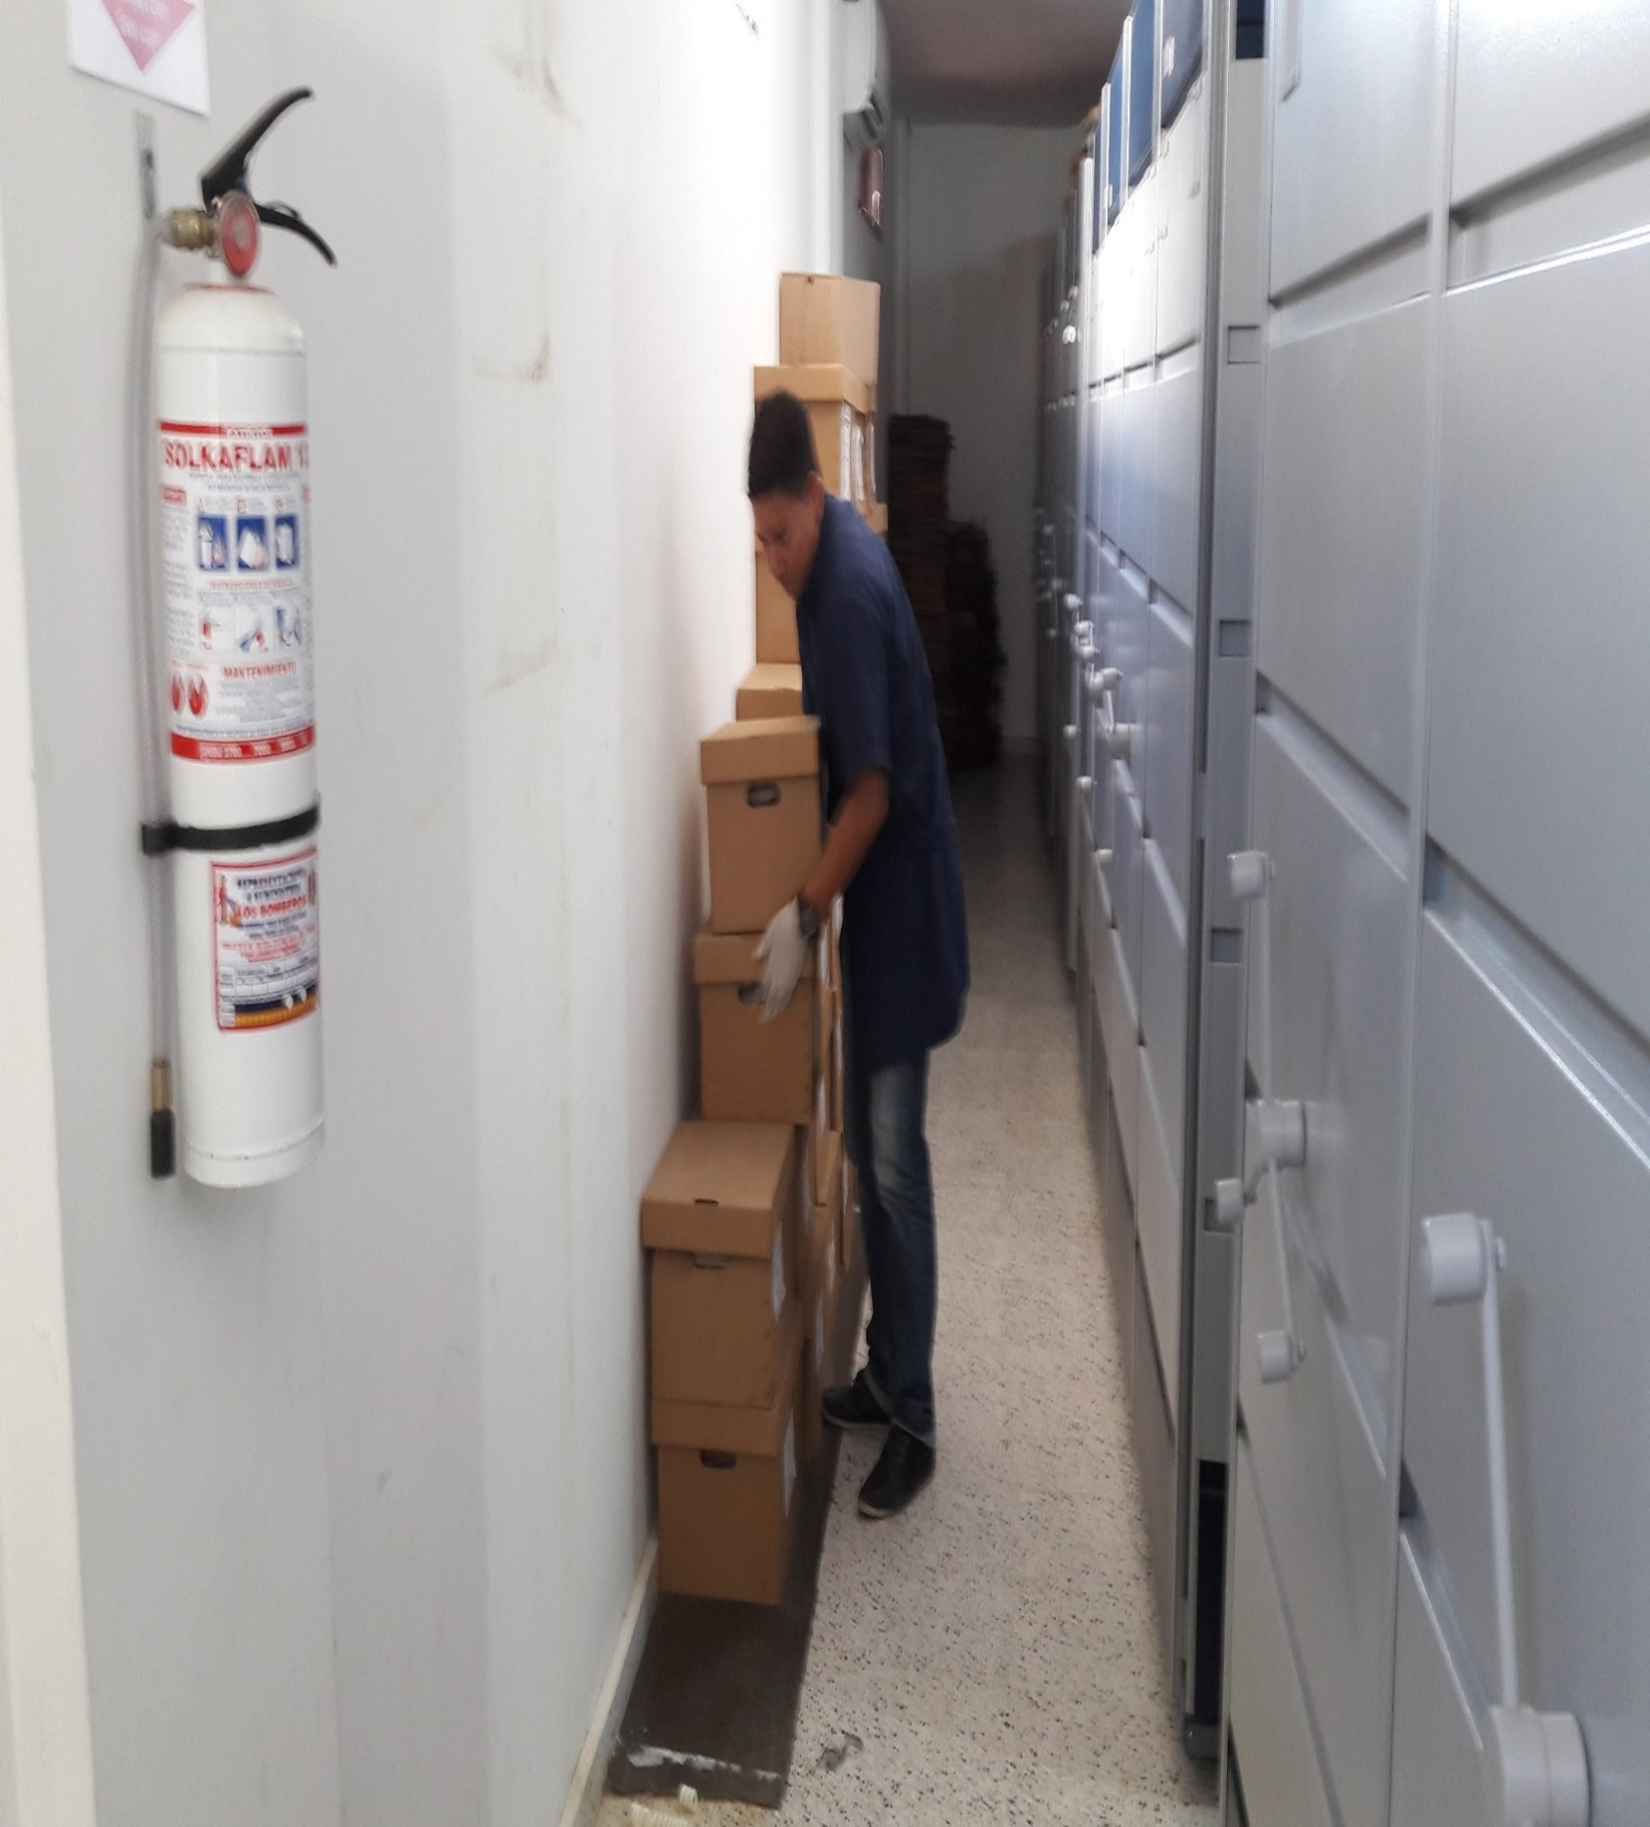

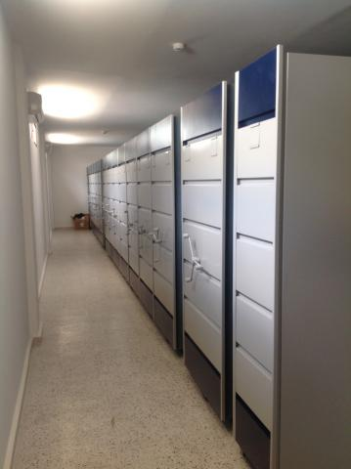

C. CARACTERÍSTICAS DE LA DOCUMENTACIÓN
IDENTIFICACIÓN DEL FONDO ACUMULDADO O DOCUMENTAL
UNIDAD POLICIAL |  |  |  |  |  |  | DEPARTAMENTO DE POLICIA ATLANTICO |  |  |  | DEPENDENCIA PRODUCTORA: |  |  |  | GESTION DOCUMENTAL
ACERVO DOCUMENTAL
Fechas Extremas Acervo Documental |  |  |  |  |  | Cantidades de Unidades de Conservación Cajas |  | Cantidad Soporte Documental
Fecha Inicial |  | dia:11 | mes:01 | 2018 |  | 4 |  | Archivo de Gestión | Papel (carpetas) | Análogo | Digital | Planos | Libros | Videos | Fotografías |  | Cintas |  | Microfilmes |  | Magnéticos y ópticos |  | Pergaminos
fecha final |  | dia:30 | mes:07 | 2019 |  |  |  |  | 25 | NO APLICA | NO APLICA | NO APLICA | NO APLICA | NO APLICA | NO APLICA |  | NO APLICA |  | NO APLICA |  | NO APLICA |  | NO APLICA
Fecha Inicial |  | dia: 25 | mes: 1 | dia: 1950 |  | 658 |  | Archivo Central | Papel (carpetas) | Análogo | Digital | Planos | Libros | Videos | Fotografías |  | Cintas |  | Microfilmes |  | Magnéticos y ópticos |  | Pergaminos
 |  |  |  |  |  |  |  |  | 2636 | NO APLICA | NO APLICA | NO APLICA | 3450 | NO APLICA | NO APLICA |  | NO APLICA |  | NO APLICA |  | NO APLICA |  | NO APLICA
...
B. Inspección y mantenimiento de sistemas de almacenamiento e instalaciones físicas |  |  |  |  |  |  | GESTION |  |  | REVISTA ACONPAÑAMIENTO A LAS UNIDADES |  |  | ORDEN SERVICIO 134 COMAN PLANE |  |  | SEMESTRAL |  |  |  |  | NoAplica
C. Saneamiento ambiental: desinfección, desratización y desinsectación |  |  |  |  |  |  | CENTRAL |  |  | FUMIGACION |  |  | S-2020-013922-DEATA |  |  | ANUAL |  |  |  |  | NoAplica
D. Monitoreo y control de condiciones ambientales |  |  |  |  |  |  | NoAplica |  |  | NoAplica |  |  | NoAplica |  |  | NoAplica |  |  |  |  |  | NoAplica
E. Almacenamiento y re-almacenamiento |  |  |  |  |  |  | CENTRAL |  |  | ALMACENAMIENTO |  |  | TRANSFERENCIA PRIMARIA |  |  | TRIMESTRAL |  |  |  |  |  | NoAplica
F. Prevención de emergencias y atención de desastres. |  |  |  |  |  |  | CENTRAL |  |  | CAPACITACION |  |  | PLAN DE ATENCIÓN DE EMERGENCIAS Y ATENCIÓN DE DESASTRES PARA ARCHIVOS |  |  | SEMESTRAL |  |  |  |  |  | NoAplica
PLAN DE CONSERVACIÓN PREVENTIVA
Programa |  |  |  |  |  |  | Clase de Archivo |  |  | Actividad |  |  | Evidencia |  |  | periodicidad |  |  |  |  | Observaciones
A. Preservación digitla a largo plazo |  |  |  |  |  |  | NoAplica |  |  | NoAplica |  |  | NoAplica |  |  | NoAplica |  |  | NoAplica |  |  | NoAplica
EVIDENCIA FOTOGRÁFICA
SE DEBERÁ ANEXAR FOTOGRAFÍAS QUE DEN CUANTA DE LAS CONDICIONES DE ORGANIZACIÓN, ADMINISTRACIÓN, CUSTODIA Y CONSERVACIÓN DE LOS ACERVOS DOCUMENTALES
Plan de conservación de preventiva
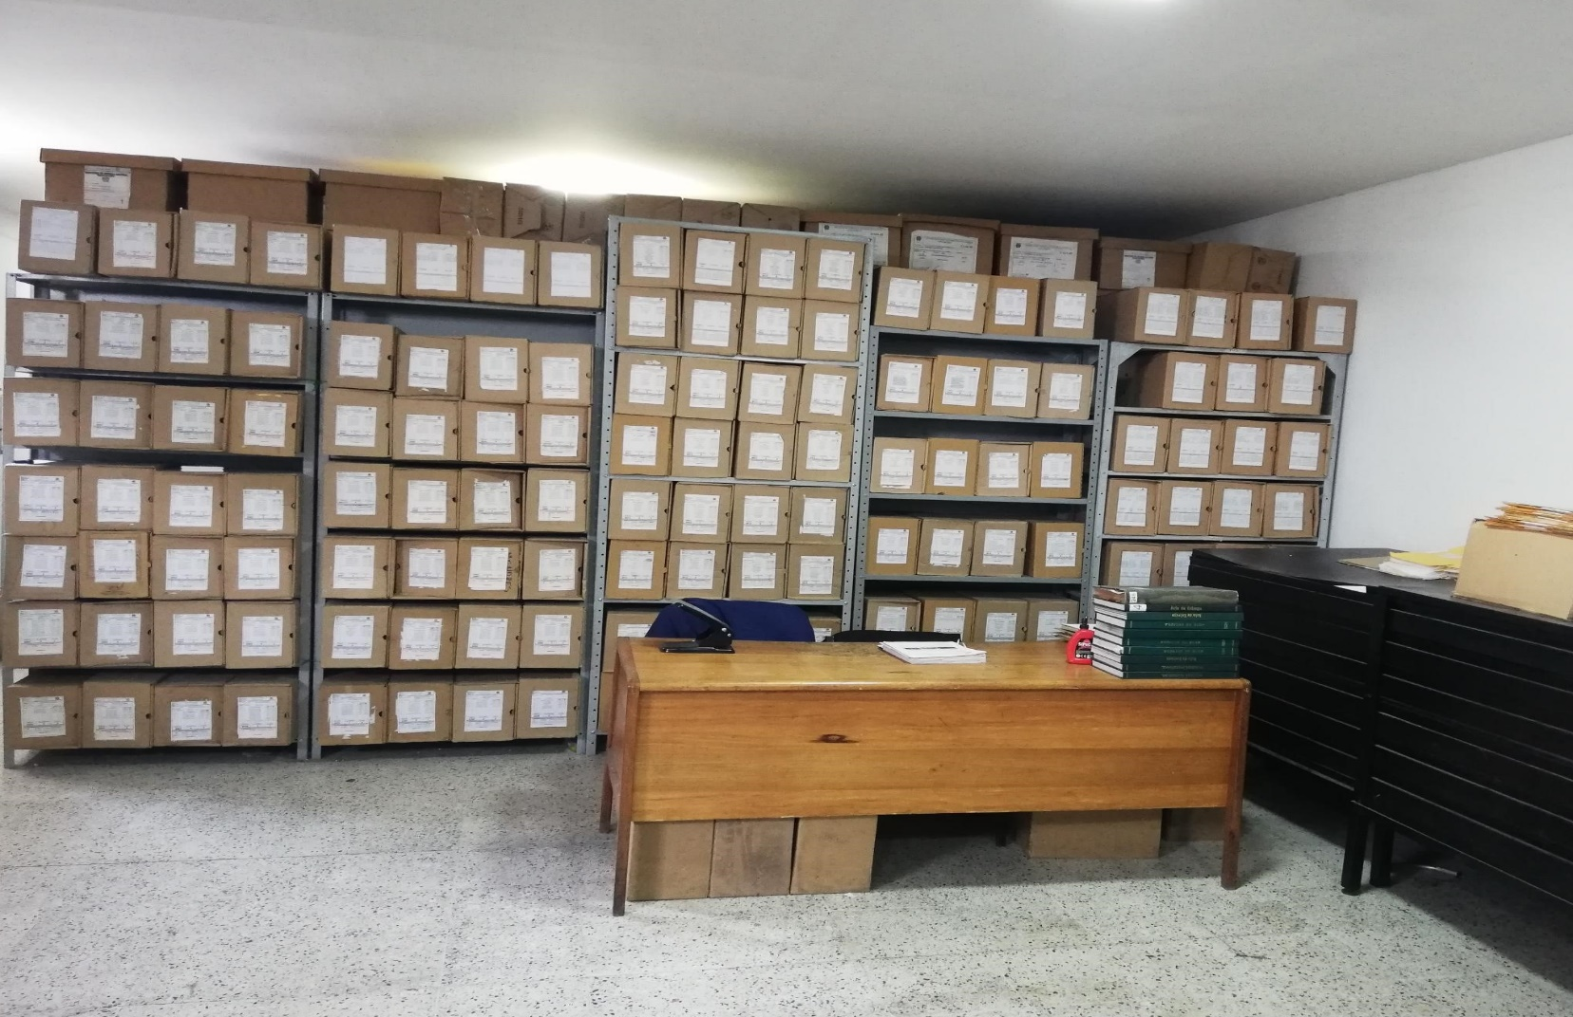
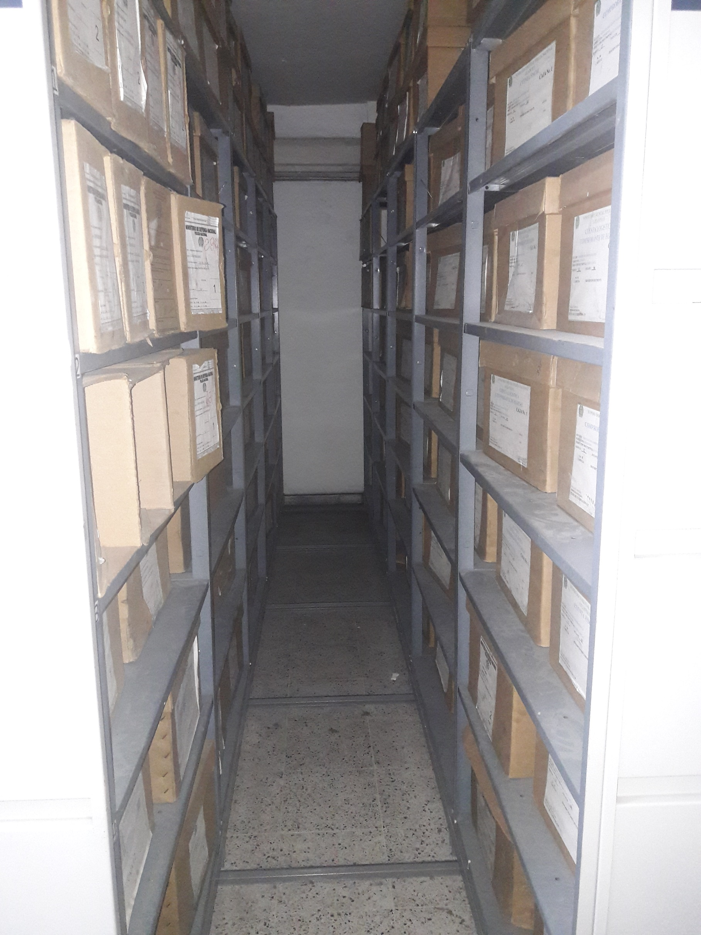

Fecha de Elaboración |  |  |  | 20 | 8 | 2021 |  | Fecha de Elaboración |  | 20 | 8 | 2021 |  |  |  | VISTO BUENO JEFE DE LA UNIDAD
Diagnostico Elaborado por: |  |  |  |  |  |  |  | Jefe Grupo de Gestión Documental |  |  |  |  |  |  |  | Comandante de Unidad
 |  |  |  | Grado Nombres y Apellidos |  |  |  |  |  | Grado Nombres y Apellidos |  |  |  |  |  |  | Grado Nombres y Apellidos

Firma |  |  |  |  |  |  |  | Firma |  |  |  |  |  |  |  |  | Firma

INSTRUCCIONES PARA EL DILIGENCIAMIENTO
Para el correcto diligenciamiento del presente formato se tendrán en cuenta las siguientes instrucciones.
1 | CIUDAD: Denominación de la ciudad y departamento al cual pertenece la dependencia productora. Ejemplo: CALI, VALLE DEL CAUCA
...

